Feuil1
 | L'emploi salarié en Auvergne-Rhône-Alpes

Tableau 1 : Durée du contrat de travail par secteur d'activité

 | Durée illimitée (CDI) |  |  |  | Durée limitée |  |  |  | TOTAL | % CDI | % Durée limitée
NAF38 | Hommes | Femmes | Total | % Femmes | Hommes | Femmes | Total | % Femmes
Agriculture, sylviculture et pêche | 10,211 | 5,353 | 15,564 | 34% | 4,255 | 2,209 | 6,464 | 34% | 22,028 | 71% | 29%
Industries extractives | 1,788 | 307 | 2,095 | 15% | 119 | 14 | 133 | 10% | 2,228 | 94% | 6%
Fabrication de denrées alimentaires, de boissons et de produits à base de tabac | 29,562 | 22,748 | 52,310 | 43% | 5,279 | 4,077 | 9,356 | 44% | 61,666 | 85% | 15%
Fabrication de textiles, industries de l'habillement, industrie du cuir et de la chaussure | 7,597 | 11,259 | 18,856 | 60% | 538 | 1,274 | 1,812 | 70% | 20,667 | 91% | 9%
Travail du bois, industries du papier et imprimerie | 15,972 | 5,544 | 21,516 | 26% | 951 | 376 | 1,328 | 28% | 22,844 | 94% | 6%
Cokéfaction et raffinage | 841 | 224 | 1,066 | 21% | 42 | 13 | 55 | 24% | 1,121 | 95% | 5%
Industrie chimique | 14,461 | 7,324 | 21,786 | 34% | 760 | 819 | 1,579 | 52% | 23,365 | 93% | 7%
Industrie pharmaceutique | 7,758 | 7,959 | 15,717 | 51% | 677 | 776 | 1,453 | 53% | 17,170 | 92% | 8%
Fabrication de produits en caoutchouc et en plastique ainsi que d'autres produits minéraux non métalliques | 32,174 | 11,119 | 43,292 | 26% | 2,057 | 1,092 | 3,149 | 35% | 46,441 | 93% | 7%
Métallurgie et fabrication de produits métalliques à l'exception des machines et des équipements | 55,137 | 13,710 | 68,847 | 20% | 3,685 | 957 | 4,642 | 21% | 73,489 | 94% | 6%
Fabrication de produits informatiques, électroniques et optiques | 11,909 | 6,001 | 17,910 | 34% | 801 | 445 | 1,246 | 36% | 19,156 | 93% | 7%
Fabrication d'équipements électriques | 13,676 | 6,054 | 19,730 | 31% | 849 | 450 | 1,299 | 35% | 21,029 | 94% | 6%
Fabrication de machines et équipements n.c.a. | 24,208 | 6,619 | 30,827 | 21% | 1,425 | 542 | 1,967 | 28% | 32,794 | 94% | 6%
Fabrication de matériels de transport | 18,026 | 5,470 | 23,496 | 23% | 1,391 | 430 | 1,821 | 24% | 25,317 | 93% | 7%
Autres industries manufacturières ; réparation et installation de machines et d'équipements | 26,552 | 11,490 | 38,042 | 30% | 2,316 | 986 | 3,302 | 30% | 41,344 | 92% | 8%
Production et distribution d'électricité, de gaz, de vapeur et d'air conditionné | 20,813 | 7,260 | 28,073 | 26% | 1,235 | 698 | 1,933 | 36% | 30,006 | 94% | 6%
Production et distribution d'eau ; assainissement, gestion des déchets et dépollution | 13,526 | 4,463 | 17,989 | 25% | 1,454 | 651 | 2,105 | 31% | 20,094 | 90% | 10%
INDUSTRIE | 294,002 | 127,550 | 421,552 | 30% | 23,580 | 13,600 | 37,179 | 37% | 458,731 | 92% | 8%
Construction | 125,548 | 20,993 | 146,541 | 14% | 18,517 | 2,031 | 20,548 | 10% | 167,089 | 88% | 12%
Commerce ; réparation d'automobiles et de motocycles | 164,202 | 152,819 | 317,021 | 48% | 20,066 | 20,631 | 40,697 | 51% | 357,718 | 89% | 11%
Transports et entreposage | 97,300 | 36,429 | 133,729 | 27% | 10,801 | 5,857 | 16,658 | 35% | 150,387 | 89% | 11%
Hébergement et restauration | 37,330 | 41,249 | 78,579 | 52% | 12,026 | 12,609 | 24,635 | 51% | 103,214 | 76% | 24%
Edition, audiovisuel et diffusion | 9,023 | 5,531 | 14,554 | 38% | 1,267 | 888 | 2,155 | 41% | 16,709 | 87% | 13%
Télécommunications | 7,270 | 3,189 | 10,459 | 30% | 371 | 226 | 597 | 38% | 11,056 | 95% | 5%
Activités informatiques et services d'information | 30,397 | 11,460 | 41,857 | 27% | 2,268 | 1,023 | 3,291 | 31% | 45,148 | 93% | 7%
Activités financières et d'assurance | 28,377 | 46,117 | 74,494 | 62% | 2,146 | 3,449 | 5,595 | 62% | 80,089 | 93% | 7%
Activités immobilières | 12,381 | 18,599 | 30,980 | 60% | 1,318 | 2,157 | 3,475 | 62% | 34,455 | 90% | 10%
Activités juridiques, comptables, de gestion, d'architecture, d'ingénierie, de contrôle et d'analyses techniques | 51,509 | 50,941 | 102,450 | 50% | 4,426 | 4,804 | 9,230 | 52% | 111,680 | 92% | 8%
Recherche-développement scientifique | 12,404 | 8,313 | 20,717 | 40% | 2,502 | 2,112 | 4,614 | 46% | 25,331 | 82% | 18%
Autres activités spécialisées, scientifiques et techniques | 6,800 | 7,932 | 14,732 | 54% | 965 | 1,335 | 2,300 | 58% | 17,032 | 86% | 14%
Activités de services administratifs et de soutien | 43,861 | 46,320 | 90,181 | 51% | 52,962 | 27,586 | 80,548 | 34% | 170,729 | 53% | 47%
Administration publique | 99,552 | 122,511 | 222,063 | 55% | 20,818 | 25,470 | 46,288 | 55% | 268,351 | 83% | 17%
Enseignement | 56,481 | 127,732 | 184,213 | 69% | 15,345 | 36,552 | 51,897 | 70% | 236,110 | 78% | 22%
Activités pour la santé humaine | 28,457 | 120,475 | 148,932 | 81% | 6,153 | 20,342 | 26,495 | 77% | 175,427 | 85% | 15%
Hébergement médico-social et social et action sociale sans hébergement | 29,782 | 165,272 | 195,054 | 85% | 8,637 | 36,510 | 45,147 | 81% | 240,201 | 81% | 19%
Arts, spectacles et activités récréatives | 11,022 | 11,296 | 22,318 | 51% | 6,565 | 5,413 | 11,978 | 45% | 34,296 | 65% | 35%
Autres activités de services | 21,608 | 36,904 | 58,512 | 63% | 4,142 | 9,585 | 13,727 | 70% | 72,239 | 81% | 19%
Activités des ménages en tant qu'employeurs ; activités des ménages producteurs de biens et services pour usage propre | 606 | 13,291 | 13,897 | 96% | 463 | 3,297 | 3,760 | 88% | 17,657 | 79% | 21%
Activités extra-territoriales | 493 | 431 | 924 | 47% | 222 | 161 | 383 | 42% | 1,307 | 71% | 29%
SERVICES | 584,653 | 873,992 | 1,458,645 | 60% | 153,397 | 199,376 | 352,773 | 57% | 1,811,418 | 81% | 19%
Tous secteurs | 1,178,616 | 1,180,706 | 2,359,322 | 50% | 219,816 | 237,849 | 457,666 | 52% | 2,816,987 | 84% | 16%
Source : INSEE - Recensement de la population 2020, exploitation complémentaire - Traitement : DREETS ARA (SESE)
Champ : Actifs ayant un emploi (au lieu de travail), Auvergne-Rhône-Alpes
Lecture : 71% des actifs en emploi dans l'agriculture, sylviculture, pêche ont un contrat à durée illimitée, soit 22 028, parmi lesquels 34% sont des femmes.

Tableau 2 : Durée du contrat de travail par secteur d'activité (secteur privé) NAF5

 | Durée illimitée (CDI) |  |  |  | Durée limitée |  |  |  | TOTAL | Durée illimitée (CDI) | Durée limitée
NAF5 | Hommes | Femmes | Total | % Femmes | Hommes | Femmes | Total | % Femmes
Agriculture | 10,211 | 5,353 | 15,564 | 34% | 4,255 | 2,209 | 6,464 | 34% | 22,028 | 71% | 29%
Industrie | 294,002 | 127,550 | 421,552 | 30% | 23,580 | 13,600 | 37,179 | 37% | 458,731 | 92% | 8%
Construction | 125,548 | 20,993 | 146,541 | 14% | 18,517 | 2,031 | 20,548 | 10% | 167,089 | 88% | 12%
Commerce | 164,202 | 152,819 | 317,021 | 48% | 20,066 | 20,631 | 40,697 | 51% | 357,718 | 89% | 11%
Services | 584,653 | 873,992 | 1,458,645 | 60% | 153,397 | 199,376 | 352,773 | 57% | 1,811,418 | 81% | 19%
Tous secteurs | 1,178,616 | 1,180,706 | 2,359,322 | 50% | 219,816 | 237,849 | 457,666 | 52% | 2,816,987 | 84% | 16%
Source : INSEE - Recensement de la population 2020, exploitation complémentaire - Traitement : DREETS ARA (SESE)
Champ : Actifs ayant un emploi (au lieu de travail), Auvergne-Rhône-Alpes
Lecture : 71% des actifs en emploi dans l'agriculture, sylviculture, pêche ont un contrat à durée illimitée, soit 22 028, parmi lesquels 34% sont des femmes.
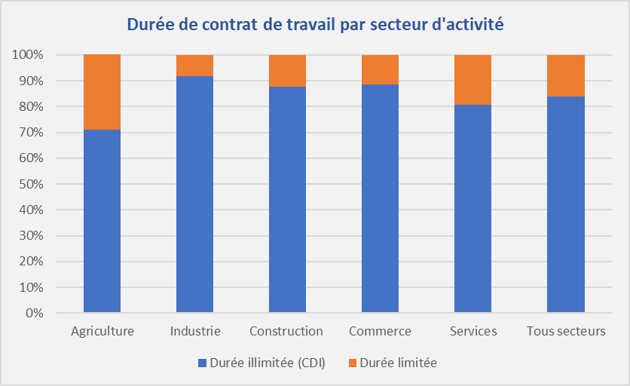
 |  | Le secteur agricole et certains secteurs des services emploient une proportion conséquente de salariés avec un contrat de travail à durée limitée En Auvergne-Rhône-Alpes, 16% des actifs salariés ont un contrat de travail avec une limitation de durée (source; RP 2020). Dans 18 secteurs d'activité, cette proportion est inférieure à 10%. Elle est très prononcée dans d'autres secteurs. C'est dans l'industrie que l'on dénombre le moins de salariés sous cette forme de contrat (8%). Hormis la fabrication de denrées alimentaires, de boissons et de produits à base de tabac (15%) et la production d'eau, assainissement, gstion des déchets et dépollution (10%), tous les autres secteurs de l'industrie emploient moins de 10% de salariés avec une durée limitée. Dans le secteur de la construction et celui du commerce, le taux est respectivement de 12% et 11%. Avec le taux le plus élevé (19%), le secteur des services comprend des situations plus hétérogènes. Plusieurs secteurs d'activité ont une proportion de salariés en contrat à durée limitée supérieure à 20%. Les activités de services administratifs et de soutien, comprenant les contrats intérimaires (47%), les arts, spectacles et activités récréatives (35%) et les activités extra-territoriales (29%) sont les principaux concernés. A l'inverse, des activités de services telles les télécommunications, les finances et l'assurance ou l'informatique et services d'information et les activités juridiques, comptables, de gestion, d'architecture, d'ingénierie, de contrôle et d'analyse ont un taux inférieur à 10%. Enfin, parmi les grands secteurs, le secteur agricole est celui qui emploie la proportion la plus forte de salariés avec une durée de contrat limitée (29%).

Source : INSEE - Recensement de la population 2020, exploitation complémentaire - Traitement : DREETS ARA (SESE)
Champ : Actifs ayant un emploi (au lieu de travail), Auvergne-Rhône-Alpes
Lecture : 71% des actifs en emploi dans l'agriculture, sylviculture, pêche ont un contrat à durée illimitée,
soit 22 028, parmi lesquels 34% sont des femmes.

